R4.2月佐伯
 |  | 2月 ミニセミナー予定表 |  |  | ジョブカフェおおいた佐伯サテライト
日 | 月 | 火 | 水 | 木 | 金 | 土
 |  | 1 | 2 | 3 | 4 | 5
 |  | ビジネス メイク | 面接対策 面接練習 | 就職力 バランス診断 | 履歴書 添え状 の書き方

6 | 7 | 8 | 9 | 10 | 11 | 12
 | 職務経歴書 の書き方 | ビジネス メイク | 面接対策 面接練習 | 就職力 バランス診断 | 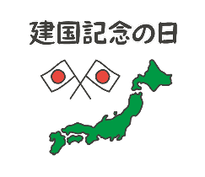

13 | 14 | 15 | 16 | 17 | 18 | 19
 | 職務経歴書 の書き方 | ビジネス メイク | 面接対策 面接練習 | 就職力 バランス診断 | 履歴書 添え状 の書き方

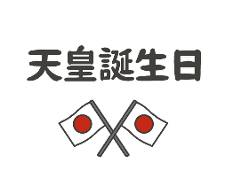
20 | 21 | 22 | 23 | 24 | 25 | 26
 | 職務経歴書 の書き方 | ビジネス メイク |  | ミニセミナー お休み | ミニセミナー お休み

27 | 28
 | 職務経歴書 の書き方 ＊午前のみ開催

◎ 仲町の佐伯サテライトで行っています。 ＊ご希望によって内容は変更可能です お問い合わせ ２３－８７３０

 |  |  |  |  |  |  | 有効

